PV
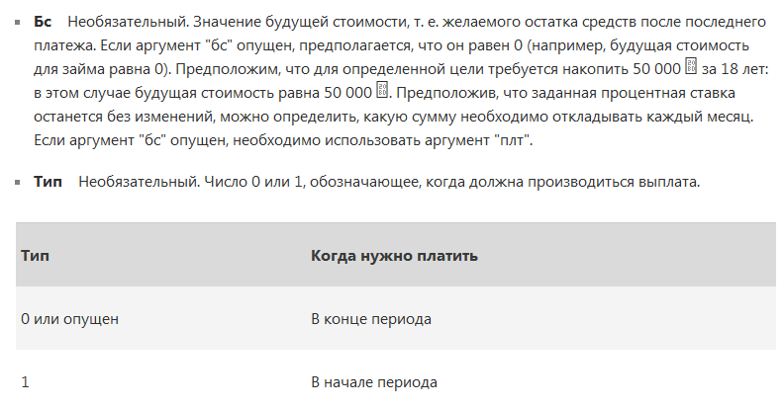
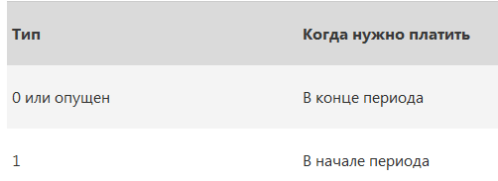
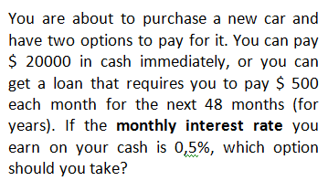
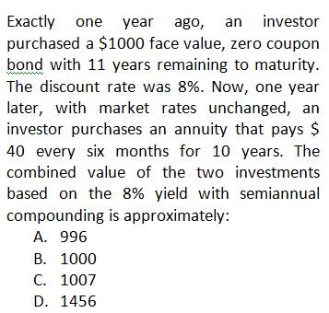
Calculating PV |  | Calculating Present Value (PV)
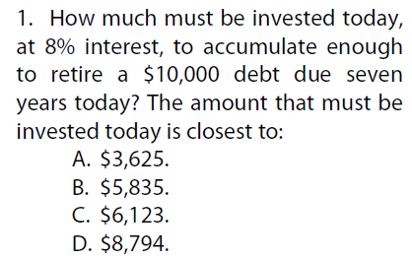
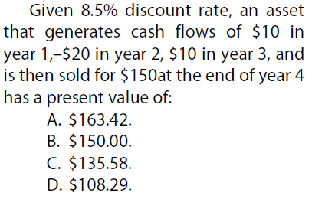
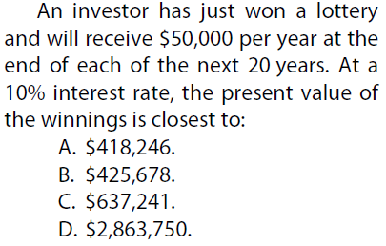
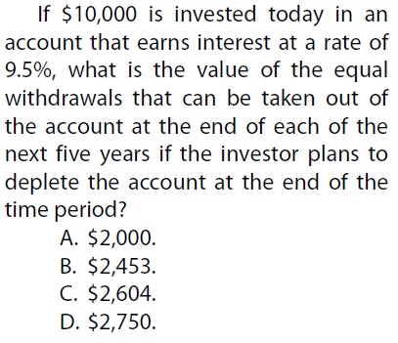

 |  |  |  |  |  |  |  |  |  |  |  |  | Discount Rate, monthly | 0.50%
PMT | 0 |  |  |  |  |  |  |  |  |  |  |  | N periods | 48
Discount Rate | 8% |  | Discount Rate | 8.50% |  |  |  |  | Discount Rate | 10% |  |  | PMT | -500
FV | 10000 |  | Period | 0 | 1 | 2 | 3 | 4 | PMT | 50000 |  |  | FV | 0
N years | 7 |  | Cash Flow, C |  | 10 | -20 | 10 | 150 | N years | 20 |  |  | PV | $21,290 | FV of bond = face value | 1000
PV - ? | $-5,835 |  |  |  |  |  |  |  |  |  | Discount Rate | 9.50% |  |  | N years | 10
 |  |  | PV - ? | $108.29 |  |  |  |  | PV - ? | $-425,678 | PV | -10000 |  |  | N of periods | 20
 |  |  |  |  |  |  |  |  |  |  | N years | 5 |  |  | Discount rate annual | 8%
 |  |  |  |  |  |  |  |  |  |  | FV | 0 |  |  | Discount rate semiannual | 4%
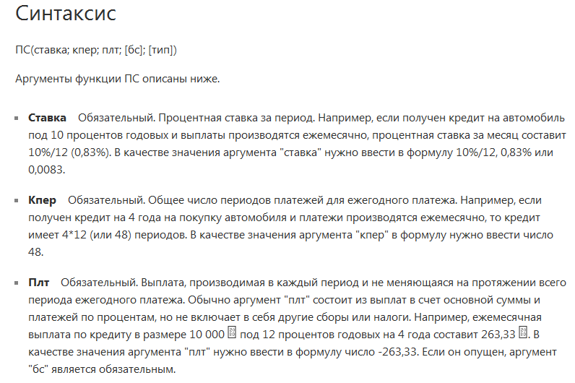
 |  |  |  |  |  |  |  |  |  |  | PMT - ? | $2,604 |  |  | PMT | 40
 |  |  |  |  |  |  |  |  |  |  |  |  |  |  | PV1 | $456.39
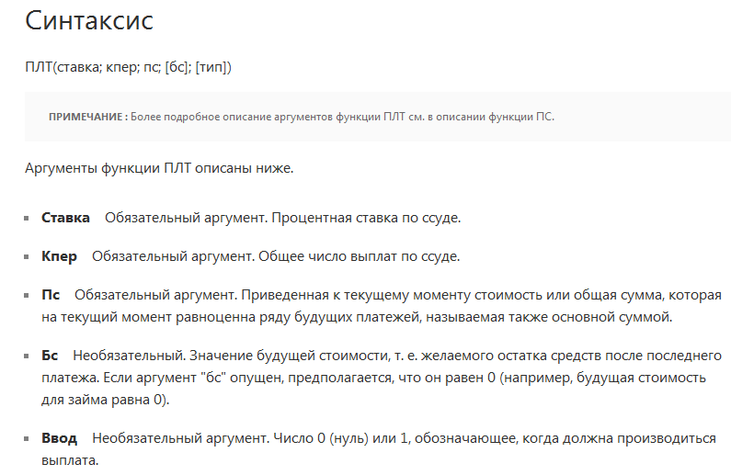
 |  |  |  |  |  |  |  |  |  |  |  |  |  |  | PV2 | $543.61
 |  |  |  |  |  |  |  |  |  |  |  |  |  |  | PV combined | $1,000.00

FV
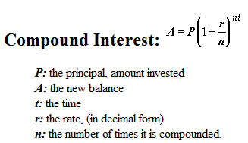
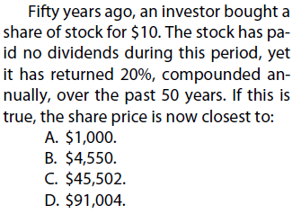
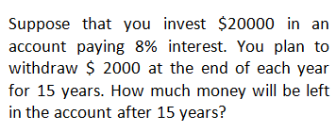
Calculating Future Value (FV)
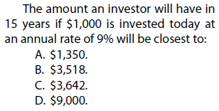
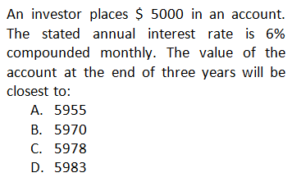

 |  |  |  | Discount Rate | 8%
PMT | 0 |  |  | PV | -20000
Discount Rate | 9% |  |  | N years | 15 | Discount Rate, annual | 6%
PV | -1000 | Discount Rate | 20% | PMT | 2000 | Discount Rate, monthly | 0.50%
N years | 15 | PV | -10 | FV - ? | $9,139.15 | PV | -5000
FV - ? | $3,642 | N years | 50 |  |  | N years | 3
 |  | FV - ? | $454,972 |  |  | N of periods | 36
 |  |  |  |  |  | PMT | 0

 |  |  |  |  |  | Method 1.
 |  |  |  |  |  | FV - ? | 5983

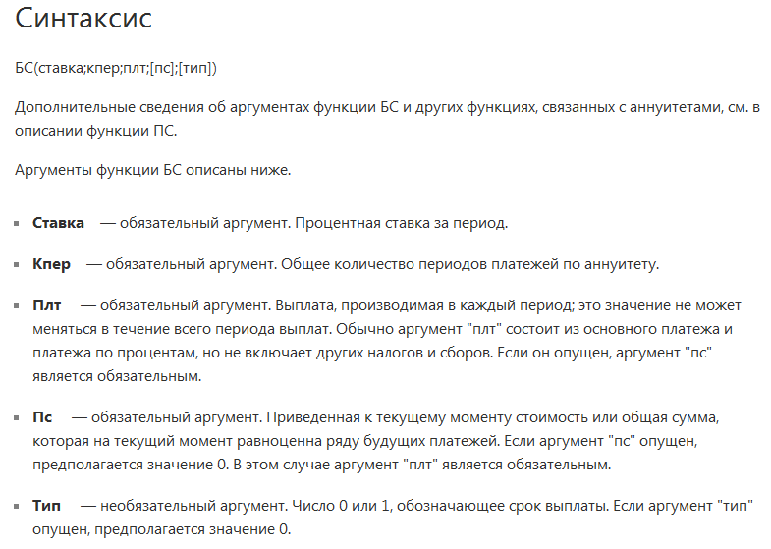
 |  |  |  |  |  | Method 2.
 |  |  |  |  |  | FV - ? | $5,983

N of Periods
Solving for the number of periods

Функция - КПЕР/ NPER
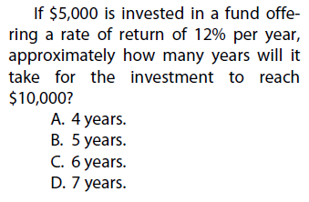
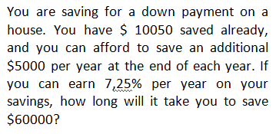

Discount Rate | 12% | Discount Rate | 7.25%
PV | -5000 | PV | 10050
FV | 10000 | FV | 60000
N years | 6.1 | PMT | -5000
 |  | N years | 11.2

Or Rule of 72 (to double your investments)
N years to double = 72/discount rate

NPV
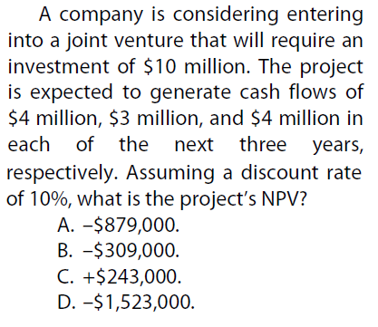
Calculating NPV
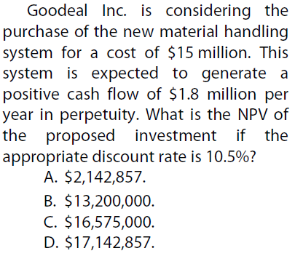
Method 1

Discount Rate | 10%
Period | 0 | 1 | 2 | 3
Cash Flow, C | -1000 | 500 | 500 | 500
Discount Factor | 1 | 0.9090909091 | 0.826446281 | 0.7513148009
PV (of C) | -1000 | 454.5454545 | 413.2231405 | 375.6574005
NPV | 243.43

Method 2
NPV | 243.43
Чистая приведенная стоимость
Функция - ЧПС |  |  |  |  | Discount Rate | 10% |  |  |  | Initial investments | -15
 |  |  |  |  | Period | 0 | 1 | 2 | 3 | Annual Return | 1.8
 |  |  |  |  | Cash Flow, mln | -10 | 4 | 3 | 4 | Discount rate | 10.50%
 |  |  |  |  | Discount Factor | 1 | 0.9090909091 | 0.826446281 | 0.7513148009 | N of years (max) | 1000
 |  |  |  |  | PV (of C) | -10 | 3.636363636 | 2.479338843 | 3.005259204 | PV | $23.500
 |  |  |  |  | NPV | -0.879 |  |  |  | NPV - ? | $8.500

 |  |  |  |  | NPV | $-0.88

IRR
Calculating Internal Rate of Return

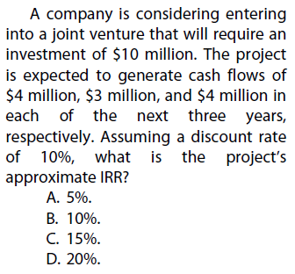
Функция: СТАВКА /RATE
Функция - ВСД /IRR (Внутренняя ставка доходности) |  |  |  |  |  |  |  |  |  |  |  |  |  |  | Using the Term Structure to compute Discount rate
 |  |  |  |  |  |  |  |  |  |  |  |  |  |  | Compute the PV of a risk-free five year annuity of $ 1000 per year, given the yield curve:
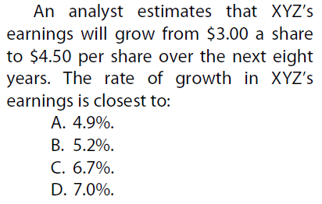
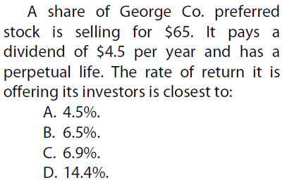
 |  |  |  |  |  |  |  |  |  |  |  |  |  |  | Year | 0 | 1 | 2 | 3 | 4 | 5
 |  |  |  |  | CASE X |  |  |  |  |  |  |  |  |  | % |  | 0.91% | 0.98% | 1.26% | 1.69% | 2.01%
 |  |  |  |  |  |  |  |  |  |  |  |  |  |  | Calculate the single interest rate that we could use to value the annuity.
 |  |  |  |  | Period | 0 | 1 | 2 | 3
 |  |  |  |  | Cash Flow, mln | -1000 | 500 | 500 | 500 |  |  |  |  |  | Step 1. To compute the PV we discount each cash flow by the correcponding interest rate.

 |  |  |  |  | IRR - ? | 23.4% |  |  |  |  |  |  |  |  | Period | 0 | 1 | 2 | 3 | 4 | 5
 |  |  |  |  |  |  |  |  |  |  |  |  |  |  | Discount Rate |  | 0.91% | 0.98% | 1.26% | 1.69% | 2.01%
 |  |  |  |  |  |  |  |  |  |  |  |  |  |  | Discount Factor |  | 0.9910 | 0.9807 | 0.9631 | 0.9352 | 0.9053
 |  |  |  |  |  |  |  |  |  |  |  |  |  |  | Cash Flow, C |  | 1000 | 1000 | 1000 | 1000 | 1000
 |  |  |  |  |  |  |  |  |  |  |  |  |  |  | PV (of C) |  | 991 | 981 | 963 | 935 | 905
 |  | PV | -65 |  |  |  |  |  |  |  |  |  |  |  | PV | 4775
PV | 2.83 | PMT | 4.5
FV | 4.77 | N years | 1000 |  |  |  |  |  |  |  |  |  |  |  | Step 2. Solve for the single rate.
N years | 8
Discount Rate | 6.0% | Method 1 |  |  |  |  |  |  |  | Period | 0 | 1 | 2 | 3 | PV | 4775
 |  |  |  | 65 = 4.5 / DR |  |  |  |  |  | Cash Flow, mln | -10 | 4 | 3 | 4 | FV | 0
 |  |  |  |  |  |  |  |  |  | Discount Rate | 10% |  |  |  | N years | 5
 |  |  |  |  |  |  |  |  |  | IRR - ? | 5% |  |  |  | PMT | 1000
 |  | Discount Rate | 6.9% |  |  |  |  |  |  |  |  |  |  |  | Discount Rate | 1.55%

 |  | Method 2
 |  | Discount Rate | 6.9%

Perpetuity
Calculating Perpetuity/Annuity

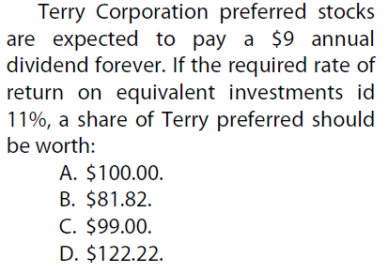

Method 1
Annual Return | 9
Discount rate | 11%
PV - ? | $81.82

Method 2
Annual Return | 9
Discount rate | 11%
N of years (max) | 1000
PV - ? | $81.82

